客户下单明细表
产品图片/Product Image | 尺码/size | 数量/quantity | 版本/Version | 数量/quantity | 单价/unit price | 价格/price | 备注
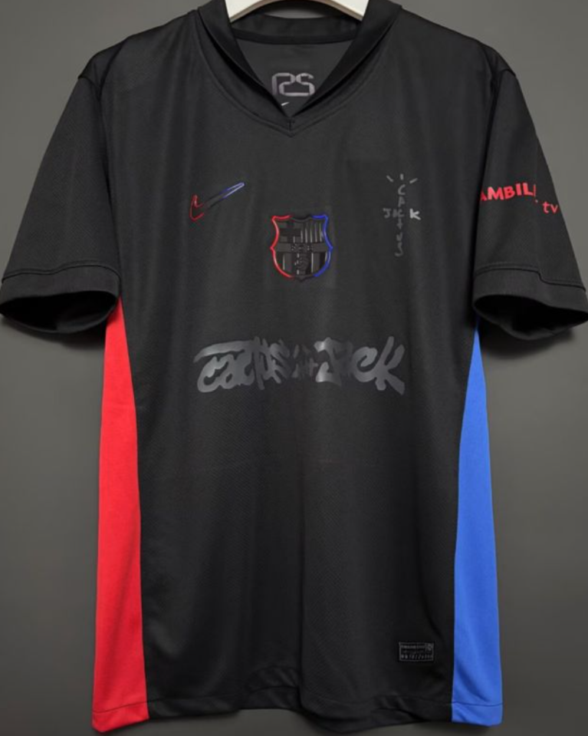 | S | 0 | 粉丝版fan |  | $165 | $0
 | M | 0 |  |  | $165 | $0
 | L | 0 |  |  | $165 | $0
 | XL | 2 |  |  | $165 | $330
 | XXL | 0 |  |  | $165 | $0
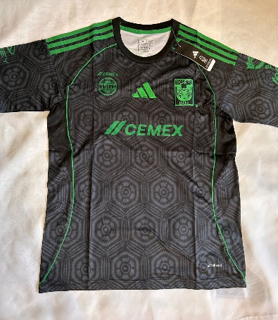 | S | 0 | 粉丝版fan |  | $165 | $0
 | M | 1 |  |  | $165 | $165
 | L | 1 |  |  | $165 | $165
 | XL | 2 |  |  | $165 | $330
 | XXL | 2 |  |  | $165 | $330
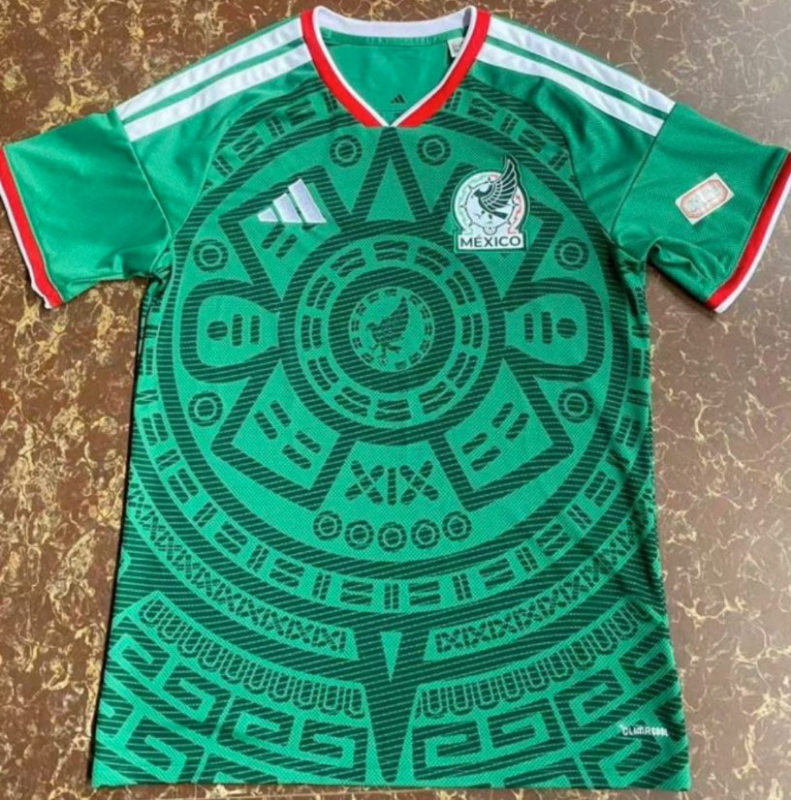 |  |  | 粉丝版fan |  | $165 | $0
 |  |  |  |  | $165 | $0
 |  |  |  |  | $165 | $0
 | XXL | 2 |  |  | $165 | $330
 | XXXL | 2 |  |  | $165 | $330
 | S | 0 | 粉丝版fan |  | $165 | $0
 | M | 0 |  |  | $165 | $0
 | L | 2 |  |  | $165 | $330
 | XL | 0 |  |  | $165 | $0
 | XXL | 0 |  |  | $165 | $0
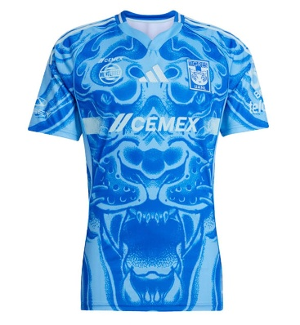 | S | 2 | 粉丝版fan |  | $165 | $330
 | M | 2 |  |  | $165 | $330
 | L | 0 |  |  | $165 | $0
 | XL | 2 |  |  | $165 | $330
 | XXL | 2 |  |  | $165 | $330
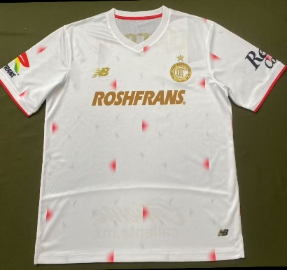 | S | 1 | 粉丝版fan |  | $165 | $165
 | M | 2 |  |  | $165 | $330
 | L | 2 |  |  | $165 | $330
 | XL | 2 |  |  | $165 | $330
 | XXL | 2 |  |  | $165 | $330
 | XXXL | 0 |  |  | $165 | $0
 | XXXXL | 0 |  |  | $165 | $0
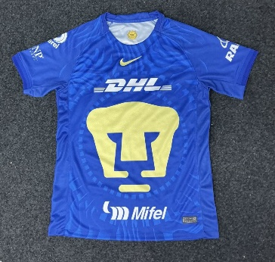 | S | 1 | 粉丝版fan |  | $165 | $165
 | M | 1 |  |  | $165 | $165
 | L | 2 |  |  | $165 | $330
 | XL | 2 |  |  | $165 | $330
 | XXL | 1 |  |  | $165 | $165
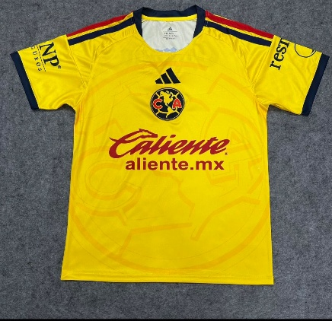 | S | 1 | 复古版Retro |  | $165 | $165
 | M | 3 |  |  | $165 | $495
 | L | 3 |  |  | $165 | $495
 | XL | 3 |  |  | $165 | $495
 | XXL | 3 |  |  | $165 | $495
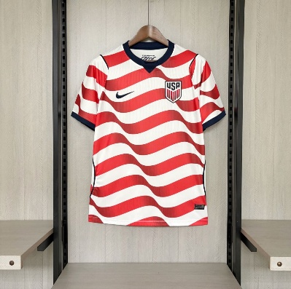 | S | 1 | 粉丝版fan |  | $165 | $165
 | M | 1 |  |  | $165 | $165
 | L | 1 |  |  | $165 | $165
 | XL | 1 |  |  | $165 | $165
 | XXL | 0 |  |  | $165 | $0
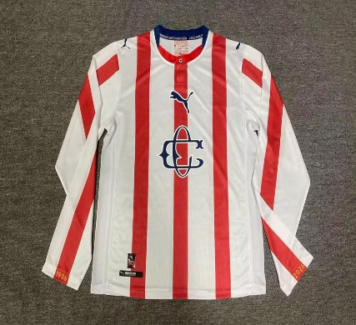 | S | 0 | 球员版jugador |  | $270 | $0
 | M | 5 |  |  | $270 | $1,350
 | L | 5 |  |  | $270 | $1,350
 | XL | 5 |  |  | $270 | $1,350
 | XXL | 5 |  |  | $270 | $1,350
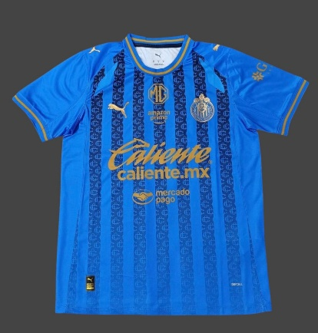 |  |  | 粉丝版fan |  | $165 | $0
 |  |  |  |  | $165 | $0
 |  |  |  |  | $165 | $0
 | XXL | 2 |  |  | $165 | $330
 | XXXL | 2 |  |  | $183 | $366
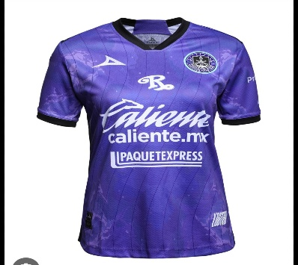 | S | 0 | 粉丝版fan |  | $180 | $0
 | M | 1 |  |  | $180 | $180
 | L | 1 |  |  | $180 | $180
 | XL | 1 |  |  | $180 | $180
 |  |  |  |  | $180 | $0
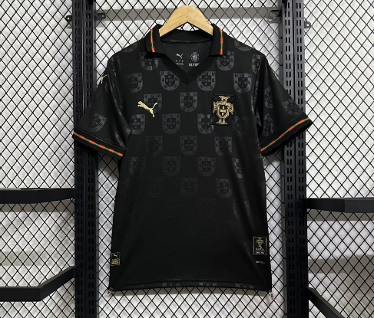 | S | 1 | 粉丝版fan |  | $165 | $165
 | M | 2 |  |  | $165 | $330
 | L | 2 |  |  | $165 | $330
 | XL | 2 |  |  | $165 | $330
 | XXL | 1 |  |  | $165 | $165
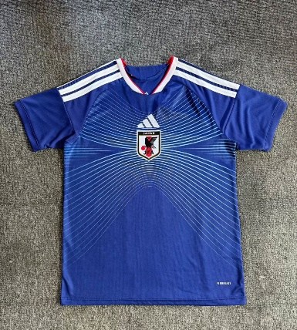 | S | 3 | 粉丝版fan |  | $165 | $495
 | M | 3 |  |  | $165 | $495
 | L | 2 |  |  | $165 | $330
 | XL | 1 |  |  | $165 | $165
 | XXL | 1 |  |  | $165 | $165
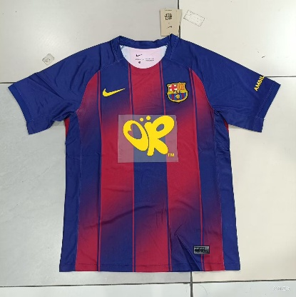 | S | 1 | 粉丝版fan |  | $165 | $165
 | M | 1 |  |  | $165 | $165
 | L | 1 |  |  | $165 | $165
 | XL | 1 |  |  | $165 | $165
 | XXL | 1 |  |  | $165 | $165
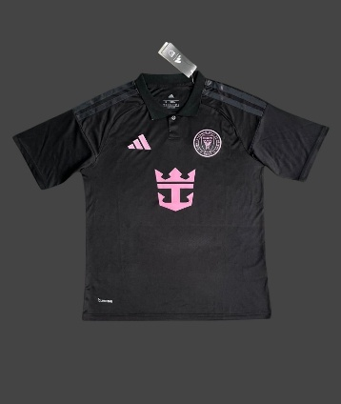 |  |  | WOMWN |  | $165 | $0
 |  |  |  |  | $165 | $0
 | L | 1 |  |  | $165 | $165
 |  |  |  |  | $165 | $0
 |  |  |  |  | $165 | $0
 |  |  |  |  | $165 | $0
 |  |  |  |  | $165 | $0
 | 2个积木大力神杯 | 2 |  |  | $1,700 | $3,400
 |  |  |  |  | $165 | $0
 |  |  |  |  | $165 | $0
 |  |  |  |  | $165 | $0
 |  |  |  |  | $165 | $0
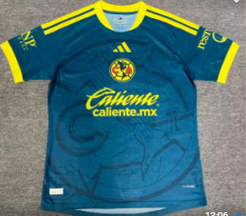 | S | 2 | 粉丝版fan |  | $165 | $330
 | M | 2 |  |  | $165 | $330
 | L | 3 |  |  | $165 | $495
 | XL | 3 |  |  | $165 | $495
 | XXL | 2 |  |  | $165 | $330
 | XXXL | 2 |  |  | $183 | $366
 | XXXXL |  |  |  | $165 | $0
 | S |  | 粉丝版fan |  | $165 | $0
 | M |  |  |  | $165 | $0
 | L |  |  |  | $165 | $0
 | XL |  |  |  | $165 | $0

 | XXL |  |  |  | $165 | $0
 | XXXL |  |  |  | $165 | $0
 | XXXXL |  |  |  | $165 | $0
 | S |  | 粉丝版fan |  | $165 | $0
 | M |  |  |  | $165 | $0
 | L |  |  |  | $165 | $0
 | XL |  |  |  | $165 | $0
 | XXL |  |  |  | $165 | $0
 | S |  | 粉丝版fan |  | $165 | $0
 | M |  |  |  | $165 | $0
 | L |  |  |  | $165 | $0
 | XL |  |  |  | $165 | $0
 | XXL |  |  |  | $165 | $0
 | S |  | 粉丝版fan |  | $165 | $0
 | M |  |  |  | $165 | $0
 | L |  |  |  | $165 | $0
 | XL |  |  |  | $165 | $0
 | XXL |  |  |  | $165 | $0
 | S |  | 粉丝版fan |  | $165 | $0
 | M |  |  |  | $165 | $0
 | L |  |  |  | $165 | $0
 | XL |  |  |  | $165 | $0
 | XXL |  |  |  | $165 | $0
 | S |  | 粉丝版fan |  | $165 | $0
 | M |  |  |  | $165 | $0
 | L |  |  |  | $165 | $0
 | XL |  |  |  | $165 | $0
 | XXL |  |  |  | $165 | $0
 | S |  | 粉丝版fan |  | $165 | $0
 | M |  |  |  | $165 | $0
 | L |  |  |  | $165 | $0
 | XL |  |  |  | $165 | $0
 | XXL |  |  |  | $165 | $0
 | XXXL |  |  |  | $165 | $0
 | XXXXL |  |  |  | $165 | $0
 | S |  | 粉丝版fan |  | $165 | $0
 | M |  |  |  | $165 | $0
 | L |  |  |  | $165 | $0
 | XL |  |  |  | $165 | $0
 | XXL |  |  |  | $165 | $0
 | S |  | 复古版Retro |  | $219 | $0
 | M |  |  |  | $219 | $0
 | L |  |  |  | $219 | $0
 | XL |  |  |  | $219 | $0
 | XXL |  |  |  | $219 | $0
 | S |  | 粉丝版fan |  | $165 | $0
 | M |  |  |  | $165 | $0
 | L |  |  |  | $165 | $0
 | XL |  |  |  | $165 | $0
 | XXL |  |  |  | $165 | $0
 | S |  | 粉丝版fan |  | $165 | $0
 | M |  |  |  | $165 | $0
 | L |  |  |  | $165 | $0
 | XL |  |  |  | $165 | $0
 | XXL |  |  |  | $165 | $0
 | S |  | 粉丝版fan |  | $165 | $0
 | M |  |  |  | $165 | $0
 | L |  |  |  | $165 | $0
 | XL |  |  |  | $165 | $0
 | XXL |  |  |  | $165 | $0
 | S |  | 粉丝版fan |  | $165 | $0
 | M |  |  |  | $165 | $0
 | L |  |  |  | $165 | $0
 | XL |  |  |  | $165 | $0
 | XXL |  |  |  | $165 | $0
 | S |  | 粉丝版fan |  | $165 | $0
 | M |  |  |  | $165 | $0
 | L |  |  |  | $165 | $0
 | XL |  |  |  | $165 | $0
 | XXL |  |  |  | $165 | $0
 | S |  | 粉丝版fan |  | $165 | $0
 | M |  |  |  | $165 | $0
 | L |  |  |  | $165 | $0
 | XL |  |  |  | $165 | $0
 | XXL |  |  |  | $165 | $0
 | S |  | 粉丝版fan |  | $165 | $0
 | M |  |  |  | $165 | $0
 | L |  |  |  | $165 | $0
 | XL |  |  |  | $165 | $0
 | XXL |  |  |  | $165 | $0
 | XXXL |  |  |  | $165 | $0
 | XXXXL |  |  |  | $165 | $0
 | S |  | 粉丝版fan |  | $165 | $0
 | M |  |  |  | $165 | $0
 | L |  |  |  | $165 | $0
 | XL |  |  |  | $165 | $0
 | XXL |  |  |  | $165 | $0
 | S |  | 粉丝版fan |  | $165 | $0
 | M |  |  |  | $165 | $0
 | L |  |  |  | $165 | $0
 | XL |  |  |  | $165 | $0
 | XXL |  |  |  | $165 | $0
 | S |  | 粉丝版fan |  | $165 | $0
 | M |  |  |  | $165 | $0
 | L |  |  |  | $165 | $0
 | XL |  |  |  | $165 | $0
 | XXL |  |  |  | $165 | $0
 | S |  | 粉丝版fan |  | $165 | $0
 | M |  |  |  | $165 | $0
 | L |  |  |  | $165 | $0
 | XL |  |  |  | $165 | $0
 | XXL |  |  |  | $165 | $0
 | S |  | 粉丝版fan |  | $165 | $0
 | M |  |  |  | $165 | $0
 | L |  |  |  | $165 | $0
 | XL |  |  |  | $165 | $0
 | XXL |  |  |  | $165 | $0
 | S |  | 粉丝版fan |  | $165 | $0
 | M |  |  |  | $165 | $0
 | L |  |  |  | $165 | $0
 | XL |  |  |  | $165 | $0
 | XXL |  |  |  | $165 | $0
 | S |  | 粉丝版fan |  | $201 | $0
 | M |  |  |  | $201 | $0
 | L |  |  |  | $201 | $0
 | XL |  |  |  | $201 | $0
 | XXL |  |  |  | $201 | $0
 | S |  | 粉丝版fan |  | $165 | $0
 | M |  |  |  | $165 | $0
 | L |  |  |  | $165 | $0
 | XL |  |  |  | $165 | $0
 | XXL |  |  |  | $165 | $0
 | S |  | 粉丝版fan |  | $165 | $0
 | M |  |  |  | $165 | $0
 | L |  |  |  | $165 | $0
 | XL |  |  |  | $165 | $0
 | XXL |  |  |  | $165 | $0
 | S |  | 粉丝版fan |  | $165 | $0
 | M |  |  |  | $165 | $0
 | L |  |  |  | $165 | $0
 | XL |  |  |  | $165 | $0
 | XXL |  |  |  | $165 | $0
 | S |  | 粉丝版fan |  | $165 | $0
 | M |  |  |  | $165 | $0
 | L |  |  |  | $165 | $0
 | XL |  |  |  | $165 | $0
 | XXL |  |  |  | $165 | $0
 | S |  | 粉丝版fan |  | $165 | $0
 | M |  |  |  | $165 | $0
 | L |  |  |  | $165 | $0
 | XL |  |  |  | $165 | $0
 | XXL |  |  |  | $165 | $0
 | S |  | 粉丝版fan |  | $165 | $0
 | M |  |  |  | $165 | $0
 | L |  |  |  | $165 | $0
 | XL |  |  |  | $165 | $0
 | XXL |  |  |  | $165 | $0
 | S |  | 粉丝版fan |  | $165 | $0
 | M |  |  |  | $165 | $0
 | L |  |  |  | $165 | $0
 | XL |  |  |  | $165 | $0
 | XXL |  |  |  | $165 | $0
 | S |  | 复古版Retro |  | $219 | $0
 | M |  |  |  | $219 | $0
 | L |  |  |  | $219 | $0
 | XL |  |  |  | $219 | $0
 | XXL |  |  |  | $219 | $0
 | S |  | 粉丝版fan |  | $165 | $0
 | M |  |  |  | $165 | $0
 | L |  |  |  | $165 | $0
 | XL |  |  |  | $165 | $0
 | XXL |  |  |  | $165 | $0
 | S |  | 复古版Retro |  | $219 | $0
 | M |  |  |  | $219 | $0
 | L |  |  |  | $219 | $0
 | XL |  |  |  | $219 | $0
 | XXL |  |  |  | $219 | $0
 | S |  | 粉丝版fan |  | $165 | $0
 | M |  |  |  | $165 | $0
 | L |  |  |  | $165 | $0
 | XL |  |  |  | $165 | $0
 | XXL |  |  |  | $165 | $0
 | S |  | 粉丝版fan |  | $165 | $0
 | M |  |  |  | $165 | $0
 | L |  |  |  | $165 | $0
 | XL |  |  |  | $165 | $0
 | XXL |  |  |  | $165 | $0
 | S |  | 粉丝版fan |  | $165 | $0
 | M |  |  |  | $165 | $0
 | L |  |  |  | $165 | $0
 | XL |  |  |  | $165 | $0
 | XXL |  |  |  | $165 | $0
 | S |  | 粉丝版fan |  | $165 | $0
 | M |  |  |  | $165 | $0
 | L |  |  |  | $165 | $0
 | XL |  |  |  | $165 | $0
 | XXL |  |  |  | $165 | $0
 | S |  | 粉丝版fan |  | $165 | $0
 | M |  |  |  | $165 | $0
 | L |  |  |  | $165 | $0
 | XL |  |  |  | $165 | $0
 | XXL |  |  |  | $165 | $0
 | S |  | 粉丝版fan |  | $165 | $0
 | M |  |  |  | $165 | $0
 | L |  |  |  | $165 | $0
 | XL |  |  |  | $165 | $0
 | XXL |  |  |  | $165 | $0
 | S |  | 粉丝版fan |  | $165 | $0
 | M |  |  |  | $165 | $0
 | L |  |  |  | $165 | $0
 | XL |  |  |  | $165 | $0
 | XXL |  |  |  | $165 | $0
 | S |  | 粉丝版fan |  | $165 | $0
 | M |  |  |  | $165 | $0
 | L |  |  |  | $165 | $0
 | XL |  |  |  | $165 | $0
 | XXL |  |  |  | $165 | $0
 | S |  | 粉丝版fan |  | $165 | $0
 | M |  |  |  | $165 | $0
 | L |  |  |  | $165 | $0
 | XL |  |  |  | $165 | $0
 | XXL |  |  |  | $165 | $0
 | S |  | 复古版Retro |  | $219 | $0
 | M |  |  |  | $219 | $0
 | L |  |  |  | $219 | $0
 | XL |  |  |  | $219 | $0
 | XXL |  |  |  | $219 | $0
 | 16 |  | 童装niño |  | $183 | $0
 | 18 |  |  |  | $183 | $0
 | 20 |  |  |  | $183 | $0
 | 22 |  |  |  | $183 | $0
 | 24 |  |  |  | $183 | $0
 | 26 |  |  |  | $183 | $0
 | 28 |  |  |  | $183 | $0
 | #5（10个） |  |  |  |  | $0
TOTAL: |  | 122 |  |  |  | 25417

